상품제안서
[큐싹] 휴대용 초소형 손톱깎이 (4종) | 상품코드: S42948

 |  |  |  |  |  |  | 02-713-8555 | www.synergygift.co.kr
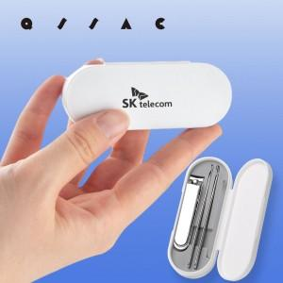  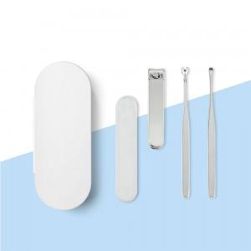

【상세/제작정보】 | 감성적인 디자인에 실용성을 더한 손톱깎이

【인쇄/포장옵션】 | 레이저, DTF필름전사 / 포장지포장

【공급단가】 | 수량 | 100~ | 300~ | 500~ | 1,000~ | 5,000~
*VAT별도 | 단가 | 1,650원 | 1,560원 | 1,480원 | 1,440원 | 1,420원

【상품 URL】 | https://www.synergygift.co.kr:443/src/goods_detail.php?gdno=42948

